Hoja1
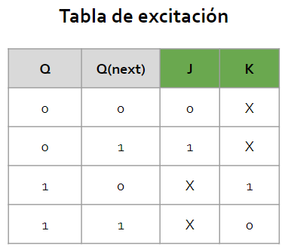
 | ESTADO ACTUAL |  |  |  | ENTRADA | ESTADO SIGUIENTE |  |  |  | SALIDAS |  |  | FLIP FLOPS |  |  |  |  |  |  |  | POSICIÓN KARNAUGH
 | Q3 | Q2 | Q1 | Q0 | x | Q3n | Q2n | Q1n | Q0n | S1 | S2 | S3 | J3 | K3 | J2 | K2 | J1 | K1 | J0 | K0
AFL | 0 | 0 | 0 | 0 | 0 | 0 | 0 | 0 | 0 | 0 | 0 | 0 | 0 | X | 0 | X | 0 | X | 0 | X | 0
 | 0 | 0 | 0 | 0 | 1 | 0 | 0 | 0 | 1 | 0 | 0 | 0 | 0 | X | 0 | X | 0 | X | 1 | X | 1

BGM | 0 | 0 | 0 | 1 | 0 | 0 | 0 | 1 | 0 | 0 | 0 | 0 | 0 | X | 0 | X | 1 | X | X | 1 | 2
 | 0 | 0 | 0 | 1 | 1 | 0 | 0 | 1 | 1 | 0 | 0 | 0 | 0 | X | 0 | X | 1 | X | X | 0 | 3

AFN | 0 | 0 | 1 | 0 | 0 | 0 | 1 | 0 | 0 | 0 | 0 | 0 | 0 | X | 1 | X | X | 1 | 0 | X | 4
 | 0 | 0 | 1 | 0 | 1 | 0 | 0 | 0 | 1 | 0 | 0 | 0 | 0 | X | 0 | X | X | 1 | 1 | X | 5

CHM | 0 | 0 | 1 | 1 | 0 | 0 | 1 | 0 | 1 | 0 | 0 | 0 | 0 | X | 1 | X | X | 1 | X | 0 | 6
 | 0 | 0 | 1 | 1 | 1 | 0 | 1 | 1 | 0 | 0 | 0 | 0 | 0 | X | 1 | X | X | 0 | X | 1 | 7

AFO | 0 | 1 | 0 | 0 | 0 | 0 | 0 | 0 | 0 | 0 | 0 | 0 | 0 | X | X | 1 | 0 | X | 0 | X | 8
 | 0 | 1 | 0 | 0 | 1 | 0 | 1 | 1 | 1 | 0 | 0 | 0 | 0 | X | X | 0 | 1 | X | 1 | X | 9

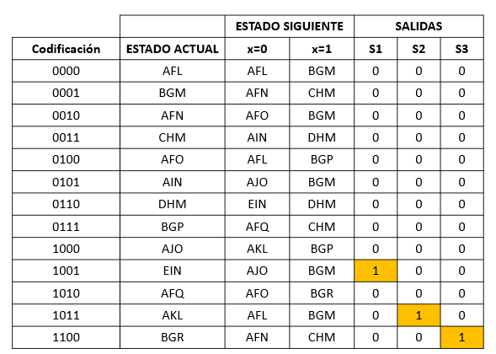
AIN | 0 | 1 | 0 | 1 | 0 | 1 | 0 | 0 | 0 | 0 | 0 | 0 | 1 | X | X | 1 | 0 | X | X | 1 | 10
 | 0 | 1 | 0 | 1 | 1 | 0 | 0 | 0 | 1 | 0 | 0 | 0 | 0 | X | X | 1 | 0 | X | X | 0 | 11

DHM | 0 | 1 | 1 | 0 | 0 | 1 | 0 | 0 | 1 | 0 | 0 | 0 | 1 | X | X | 1 | X | 1 | 1 | X | 12
 | 0 | 1 | 1 | 0 | 1 | 0 | 1 | 1 | 0 | 0 | 0 | 0 | 0 | X | X | 0 | X | 0 | 0 | X | 13

BGP | 0 | 1 | 1 | 1 | 0 | 1 | 0 | 1 | 0 | 0 | 0 | 0 | 1 | X | X | 1 | X | 0 | X | 1 | 14
 | 0 | 1 | 1 | 1 | 1 | 0 | 0 | 1 | 1 | 0 | 0 | 0 | 0 | X | X | 1 | X | 0 | X | 0 | 15

AJO | 1 | 0 | 0 | 0 | 0 | 1 | 0 | 1 | 1 | 0 | 0 | 0 | X | 0 | 0 | X | 1 | X | 1 | X | 16
 | 1 | 0 | 0 | 0 | 1 | 0 | 1 | 1 | 1 | 0 | 0 | 0 | X | 1 | 1 | X | 1 | X | 1 | X | 17

EIN | 1 | 0 | 0 | 1 | 0 | 1 | 0 | 0 | 0 | 1 | 0 | 0 | X | 0 | 0 | X | 0 | X | X | 1 | 18
 | 1 | 0 | 0 | 1 | 1 | 0 | 0 | 0 | 1 | 1 | 0 | 0 | X | 1 | 0 | X | 0 | X | X | 0 | 19

AFQ | 1 | 0 | 1 | 0 | 0 | 0 | 1 | 0 | 0 | 0 | 0 | 0 | X | 1 | 1 | X | X | 1 | 0 | X | 20
 | 1 | 0 | 1 | 0 | 1 | 1 | 1 | 0 | 0 | 0 | 0 | 0 | X | 0 | 1 | X | X | 1 | 0 | X | 21

AKL | 1 | 0 | 1 | 1 | 0 | 0 | 0 | 0 | 0 | 0 | 1 | 0 | X | 1 | 0 | X | X | 1 | X | 1 | 22
 | 1 | 0 | 1 | 1 | 1 | 0 | 0 | 0 | 1 | 0 | 1 | 0 | X | 1 | 0 | X | X | 1 | X | 0 | 23

BGR | 1 | 1 | 0 | 0 | 0 | 0 | 0 | 1 | 0 | 0 | 0 | 1 | X | 1 | X | 1 | 1 | X | 0 | X | 24
 | 1 | 1 | 0 | 0 | 1 | 0 | 0 | 1 | 1 | 0 | 0 | 1 | X | 1 | X | 1 | 1 | X | 1 | X | 25

DC: {26, 27, 28, 29, 30, 31}

